Gráficos
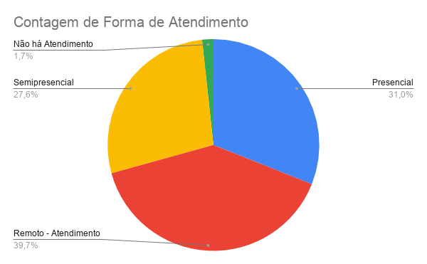
Contagem de RPA
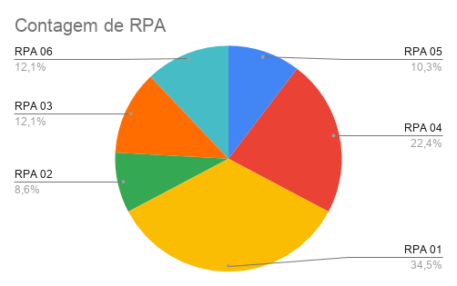
RPA | Quantidade de Osc's
RPA 01 | 21
RPA 02 | 5
RPA 03 | 7
RPA 04 | 13
RPA 05 | 6
RPA 06 | 7

Contagem de Sede:
 | Total
Alugada | 6
Cedida | 14
Própria | 39
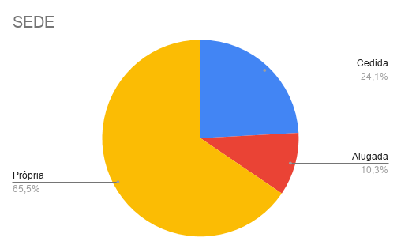
Sede: | Contagem de Sede:
Alugada | 6
Cedida | 14
Própria | 39

Contagem de Pertence a Zona ZEIS (Zonas Especiais de Interesse Social) ?
 | Total
Não | 31
Sim | 28
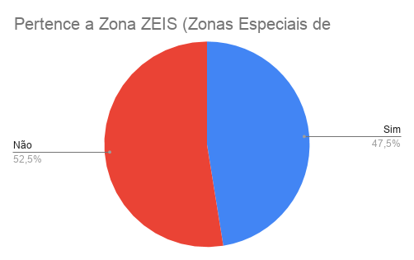

Contagem de Financiamentos de Projetos / FMCA?
 | Total
Não | 28
Sim | 31
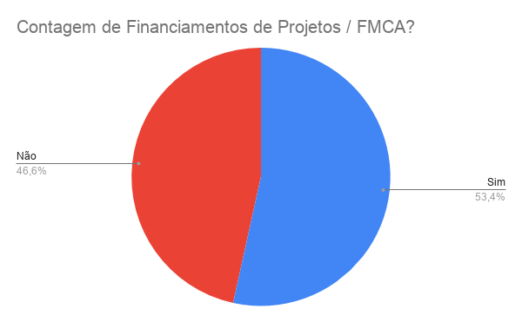

Contagem de Abastecimento de Água
 | Total
Não regular | 4
Regular | 55
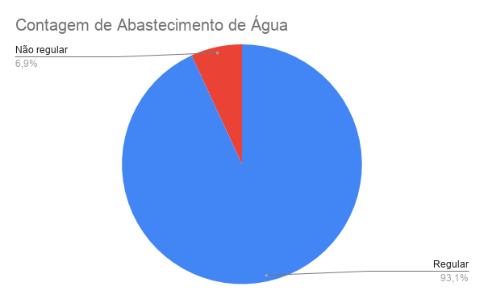

Contagem de Sistema de Esgoto
 | Total
Não | 2
Sim | 57
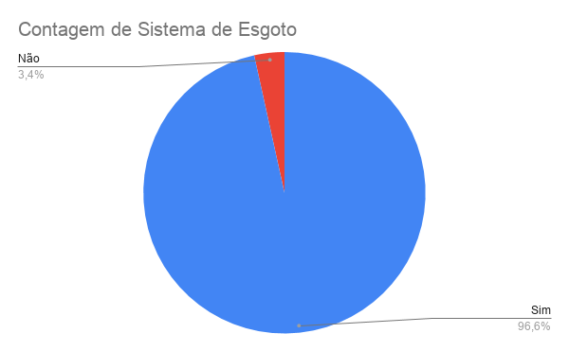

Contagem de Funcionamento da OSC no período de enfrentamento a pandemia COVID-19
 | Total
Aberta | 12
Fechada | 9
Parcial | 38
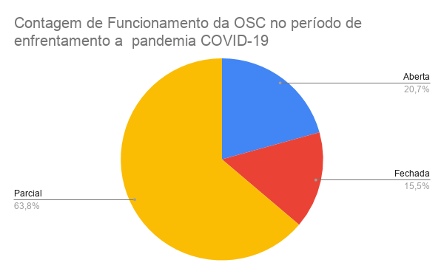

Contagem de Forma de Atendimento
 | Total
Não há Atendimento | 1
Presencial | 18
Remoto - Atendimento apenas pelo meio de comunicação tecnológico (email, Whatsapp, Videoconferência, telefone)) | 23
Semipresencial | 17

